Oppgave 4
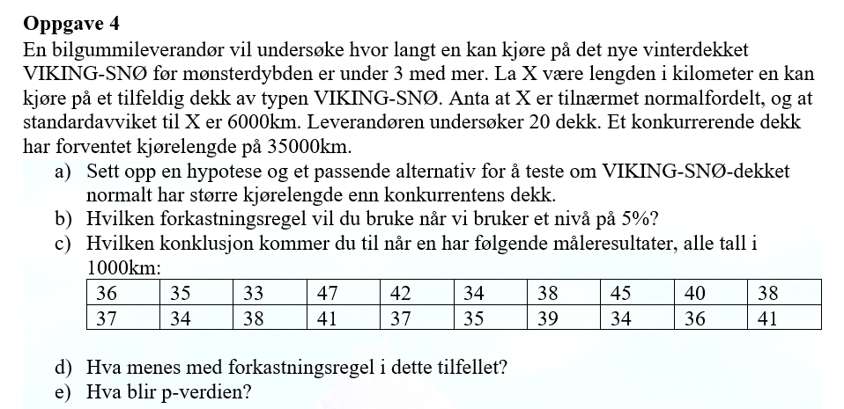
36 | 35 | 33 | 47 | 42 | 34 | 38 | 45 | 40 | 38 | 37 | 34 | 38 | 41 | 37 | 35 | 39 | 34 | 36 | 41

a)
$$H_{0}: μ=35 mot H_{1}: μ>35$$

b) Vi forkaster H_1 dersom Z>z_0,05.
$\overline{X}≈$38
$$\text{Testobservator}\text{: }Z=\frac{\overline{X}−μ_{0}}{σ}\sqrt{n}=\frac{38−35}{6}\sqrt{20}≈2,2$$
$$z_{0,05}≈\text{1,64}$$
c) |  |  |  |  | 38
 |  |  |  |  | 2.2360679775

 |  |  |  |  | 1.644853627
Z>z_0,05. Vi kan påstå H_1. Dvs at vi har grunnlag til å påstå at forventet lengden er større enn 35 000 km.

d) Z>z_0,05. Testobservatoren ligger i forkastningsområdet. Det betyr at vi forkaster H_0.

$$p−verdi=P\left(\overline{X}≥38 | H_{0}\right)=1−P\left(\overline{X}≤38\right)≈0,01$$
$$p−verdi<α. Det betyr at vi påstår H_{1}.$$
e) |  |  |  |  |  | 0.012673659339

